Лист 1
Прайс-лист
МИР ПРЯЖИ

В валюте: руб. (курс 1).
Цены указаны на 07.08.2020

№ | Номенклатура/ Характеристика номенклатуры | Описание | Изображение | Артикул | Цена | Ед. | Остаток | Ссылка на сайт
 | Декоративные элементы «Blumentag» WLBF-01 Божья коровка 12*15 мм 24 шт. | Декоративные элементы «Blumentag» WLBF-01 Божья коровка 12*15 мм 24 шт. | 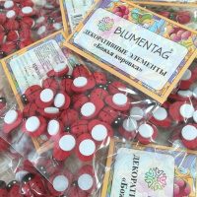 | WLBF-01 | 58.05 |  |  | Изображение
 | Декоративные элементы «Blumentag» WLBF-01 Божья коровка 12*15 мм 24 шт. (красный) |  | 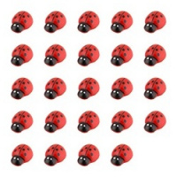 |  | 58.05 | шт | 10 | Изображение
 | Декоративные элементы «Blumentag» WLBF-02 Божья коровка 14*18 мм 24 шт. цв.красный | Декоративные элементы «Blumentag» WLBF-02 Божья коровка 14*18 мм 24 шт. цв.красный | 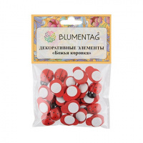 | WLBF-02 | 61.80 |  |  | Изображение
 | Декоративные элементы «Blumentag» WLBF-02 Божья коровка 14*18 мм 24 шт. цв.красный |  |  |  | 61.80 | шт | 10 | Изображение
 | Декоративные элементы «Blumentag» WLBF-03 Божья коровка 25*19 мм 24 шт. | Декоративные элементы «Blumentag» WLBF-03 Божья коровка 25*19 мм 24 шт. | 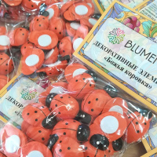 | WLBF-03 | 70.95 |  |  | Изображение
 | Декоративные элементы «Blumentag» WLBF-03 Божья коровка 25*19 мм 24 шт. (красный) |  |  |  | 70.95 | шт | 10 | Изображение
 | Декоративный наполнитель "Blumentag" BDF-50 Трава 50 г | Декоративный наполнитель "Blumentag" BDF-50 Трава 50 г | 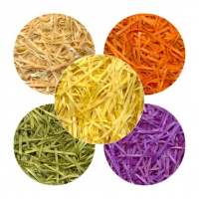 | BDF-50 | 81.00 |  |  | Изображение
 | Декоративный наполнитель "Blumentag" BDF-50 Трава 50 г (оранжевый) |  | 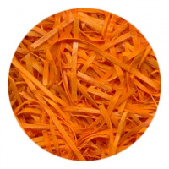 |  | 81.00 | шт | 3 | Изображение
 | Декоративный наполнитель "Blumentag" BDW-80 "Трава MIX" 80 г | Декоративный наполнитель "Blumentag" BDW-80 "Трава MIX" 80 г | 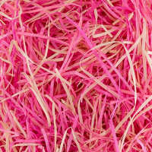 | BDW-80 | 164.00 |  |  | Изображение
 | Декоративный наполнитель "Blumentag" BDW-80 "Трава MIX" 80 г (красный) |  | 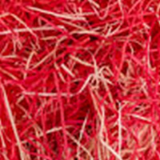 |  | 164.00 | шт | 1 | Изображение
 | Лента из натурального мха "Blumentag" BML-12, зелёный | Лента из натурального мха "Blumentag" BML-12, зелёный | 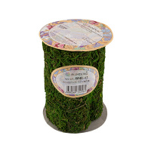 | BML-12 | 180.90 |  |  | Изображение
 | Лента из натурального мха "Blumentag" BML-12, зелёный |  |  |  | 180.90 | шт | 8 | Изображение
 | Лист из натурального мха 30 см зеленый "Blumentag" BKM-30 | Лист из натурального мха 30 см зеленый "Blumentag" BKM-30 | 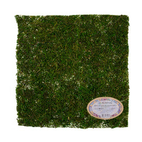 | BKM-30 | 117.63 |  |  | Изображение
 | Лист из натурального мха 30 см зеленый "Blumentag" BKM-30 |  |  |  | 117.63 | шт | 5 | Изображение
 | Сизалевое волокно BHG-20 «Blumentag» 20 ± 3 г | Сизалевое волокно BHG-20 «Blumentag» 20 ± 3 г | 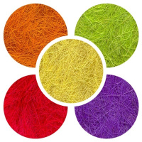 | BHG-20 | 65.28 |  |  | Изображение
 | Сизалевое волокно BHG-20 «Blumentag» 20 ± 3 г (белый) |  | 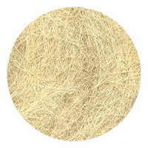 |  | 65.28 | шт | 10 | Изображение
 | Сизалевое волокно BHG-20 «Blumentag» 20 ± 3 г (бордовый) |  | 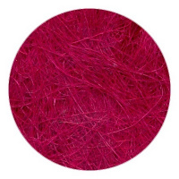 |  | 78.40 | шт | 11 | Изображение
 | Сизалевое волокно BHG-20 «Blumentag» 20 ± 3 г (голубой) |  | 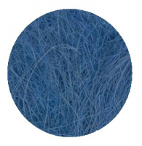 |  | 67.20 | шт | 14 | Изображение
 | Сизалевое волокно BHG-20 «Blumentag» 20 ± 3 г (желтый) |  | 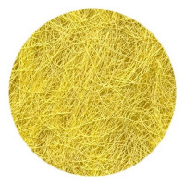 |  | 67.20 | шт | 6 | Изображение
 | Сизалевое волокно BHG-20 «Blumentag» 20 ± 3 г (красный) |  | 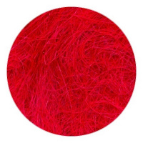 |  | 65.28 | шт | 9 | Изображение
 | Сизалевое волокно BHG-20 «Blumentag» 20 ± 3 г (розовый) |  | 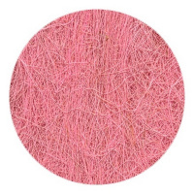 |  | 78.40 | шт | 6 | Изображение
 | Сизалевое волокно BHG-20 «Blumentag» 20 ± 3 г (св.зеленый) |  | 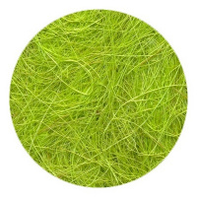 |  | 65.28 | шт | 11 | Изображение
 | Сизалевое волокно BHG-20 «Blumentag» 20 ± 3 г (св.коричневый) |  | 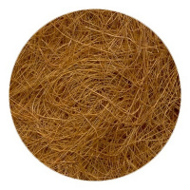 |  | 67.20 | шт | 8 | Изображение
 | Сизалевое волокно BHG-20 «Blumentag» 20 ± 3 г (т.зелёный) |  | 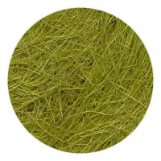 |  | 65.28 | шт | 13 | Изображение
 | Сизалевое волокно BHG-20 «Blumentag» 20 ± 3 г (фиолетовый) |  | 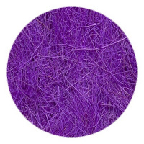 |  | 65.28 | шт | 7 | Изображение
 | Сизалевое волокно BHG-20 «Blumentag» 20 ± 3 г (черный) |  | 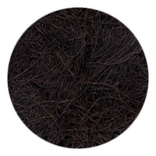 |  | 78.40 | шт | 1 | Изображение
 | Сизалевое волокно BMG-30 MIX «Blumentag» 30 ± 3 г | Сизалевое волокно BMG-30 MIX «Blumentag» 30 ± 3 г | 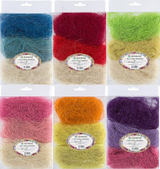 | BMG-30 MIX | 97.93 |  |  | Изображение
 | Сизалевое волокно BMG-30 MIX «Blumentag» 30 ± 3 г (01 Белый/св. розовый/розовый) |  |  |  | 97.93 | шт | 6 | Изображение
 | Сизалевое волокно BMG-30 MIX «Blumentag» 30 ± 3 г (02 Св. желтый/желтый/оранжевый) |  |  |  | 100.80 | шт | 10 | Изображение
 | Сизалевое волокно BMG-30 MIX «Blumentag» 30 ± 3 г (03 Белый/красный/ бордовый) |  |  |  | 100.80 | шт | 8 | Изображение
 | Сизалевое волокно BMG-30 MIX «Blumentag» 30 ± 3 г (04 Белый/голубой/синий) |  |  |  | 117.60 | шт | 11 | Изображение
 | Сизалевое волокно BMG-30 MIX «Blumentag» 30 ± 3 г (05 Белый/св. зеленый/т. зеленый) |  |  |  | 100.80 | шт | 18 | Изображение
 | Сизалевое волокно BMG-30 MIX «Blumentag» 30 ± 3 г (06 Белый/св.коричневый/коричневый) |  |  |  | 100.80 | шт | 4 | Изображение
 | Сизалевое волокно BMG-30 MIX «Blumentag» 30 ± 3 г (07 Белый/серый/ черный) |  |  |  | 100.80 | шт | 3 | Изображение
 | Сизалевое волокно BMG-30 MIX «Blumentag» 30 ± 3 г (09 Белый/желтый/ св.зеленый) |  |  |  | 100.80 | шт | 4 | Изображение
 | Сизалевое волокно BMG-30 MIX «Blumentag» 30 ± 3 г (10 Св. желтый/св.зеленый/синий) |  |  |  | 100.80 | шт | 8 | Изображение
 | Флористическая лента "Blumentag" CLF ширина12мм, длина 27,4 м | Флористическая лента "Blumentag" CLF ширина12мм, длина 27,4 м | 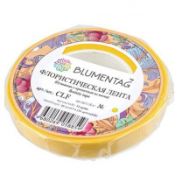 | CLF | 64.33 |  |  | Изображение
 | Флористическая лента "Blumentag" CLF ширина12мм, длина 27,4 м (12 жёлтый) |  |  |  | 107.10 | шт | 11 | Изображение
 | Флористическая лента "Blumentag" CLF ширина12мм, длина 27,4 м (31 красный) |  |  |  | 107.10 | шт | 4 | Изображение
 | Флористическая лента "Blumentag" CLF ширина12мм, длина 27,4 м (60 бл.салатовый) |  | 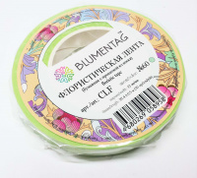 |  | 64.33 | шт | 5 | Изображение
 | Флористическая лента "Blumentag" CLF ширина12мм, длина 27,4 м (61 св. зеленый) |  | 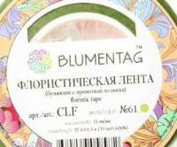 |  | 64.33 | шт | 15 | Изображение
 | Флористическая лента "Blumentag" CLF ширина12мм, длина 27,4 м (62 гр. зеленый) |  | 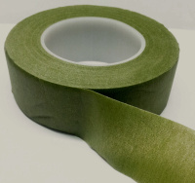 |  | 64.33 | шт | 8 | Изображение
 | Флористическая лента "Blumentag" CLF ширина12мм, длина 27,4 м (63 зеленый) |  | 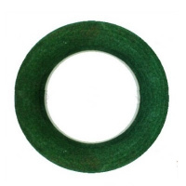 |  | 64.33 | шт | 3 | Изображение
 | Флористическая лента "Blumentag" CLF ширина12мм, длина 27,4 м (64 оливковый) |  |  |  | 64.33 | шт | 6 | Изображение
 | Флористическая лента "Blumentag" CLF ширина12мм, длина 27,4 м (73 коричневый) |  |  |  | 107.10 | шт | 7 | Изображение
 | Флористическая лента "Blumentag" CLF ширина12мм, длина 27,4 м (74 т.коричневый) |  |  |  | 107.10 | шт | 8 | Изображение

